Settings Tab
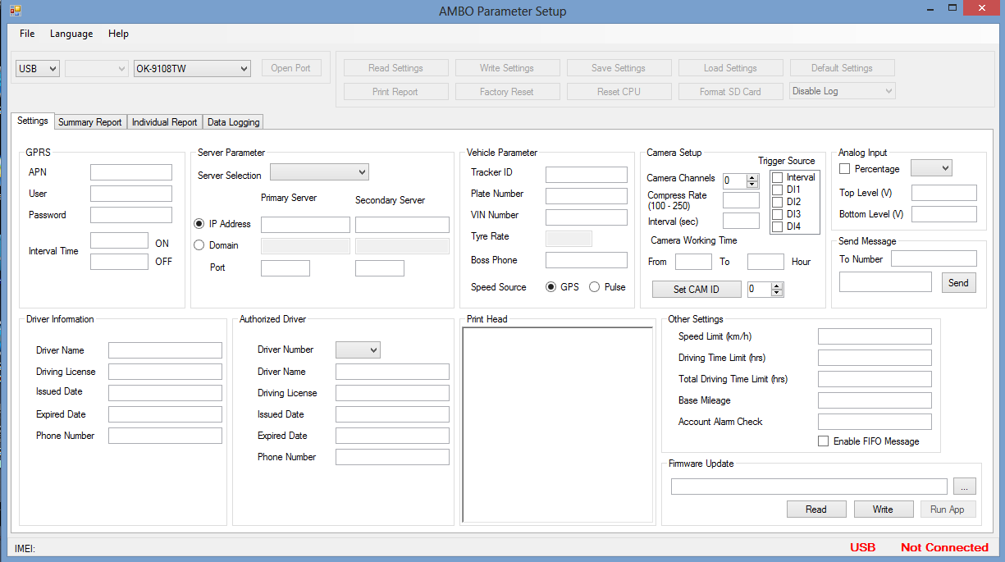

No | Group | Parameter | Descriptions
1 | GPRS | Apn | ANP để đăng nhập vào nhà mạng Để là internet cho tất cả các mạng
 |  | User | Tên đăng nhập vào mạng Để mặc định là mms
 |  | Password | Password để đăng nhập vào mạng Mặc định là mms
 |  | Interval time | Thời gian gửi gói tin về server ON là chu kỳ gửi gói tin packing về server khi xe bật máy (ACC ON) OFF là chu kỳ gửi gói tin khi xe không chuyển động (ACC OFF)
2 | Server Parameter | Server selection | Lựa chọn cấu hình một trong 3 server: + Data server :Server để nhận gói tin tracking + OTA server: Server dùng để update FW từ xa qua GPRS + Image Server: Server dùng để lưu trữ hình ảnh
 |  | Ip address | Cầu hình địa chỉ của Server được lựa chọn: + Primary server: IP của server chính cần gửi về. + Secondary server: IP của server dự phòng
 |  | Domain | Cấu hình theo tên miền của server
 |  | Port | Cấu hình port
3 | Vehicle Parameter | Tracker ID | Thiết lập ID của thiết bị
 |  | Plate number | Biển số xe
 |  | VIN number | Số VIN
 |  | Tyre Rate | Hệ số điều chỉnh xung vận tốc
 |  | Boss phone | Số điện thoại ủy quyền để nhận tin nhắn và cuộc gọi từ thiết bị GSHT
 |  | Speed Source | Lựa chọn tốc độ GPS hay tốc độ cơ
4 | Camera setup | Camera channel | Lựa chọn số kênh camera sẽ được sử dụng
 |  | Compress rate | Tỉ số nén ảnh
 |  | Interval (sec) | Cấu hình chu kỳ chụp ảnh (tính bằng giây)
 |  | Trigger Source | Cấu hình sự kiện kích hoạt chụp ảnh
 |  | Camera Working Time | Cấu hình thời gian hoạt động của Camera trong ngày
 |  | Set CAM ID | Cài đặt ID cho Camera
5 | Analog Input | Percentage | Lựa chọn gửi về theo % hay theo điện áp
 |  | Top level | Mức điện áp cao nhất của đầu vào analog
 |  | Botom level | Mức điện áp thấp nhất của đầu vào analog
6 | Driver Information | Driver Name | Tên tài xế
 |  | Driving License | Số hiệu giấy phép lái xe
 |  | Iissued Date | Ngày cấp
 |  | Expried Date | Ngày hết hạn
 |  | Phone number | Số điện thoại xác nhận lái xe
7 | Authorized Driver | Driver Number | Số tài xế
 |  | Driver Name | Tên tài xế
 |  | Driving License | Số hiệu giấy phép lái xe
 |  | Iissued Date | Ngày cấp
 |  | Expried Date | Ngày hết hạn
 |  | Phone number | Số điện thoại xác nhận lái xe
8 | Print Head |  | Header của trang in
9 | Orther Settings | Speed Limit (km/h) | Tốc độ giới hạn
 |  | Driving Time Limit (hours) | Thời gian lái xe liên tục
 |  | Total Driving Time Limit | Tổng thời gian lái xe trong ngày
 |  | Base Mileage | Quãng đường di chuyển
 |  | Account Alarm Check | Kiểm tra tài khoản
 |  | Enable FIFO message | Cấu hình cách gửi log cũ về server theo kiểu xen kẽ hoặc từ cũ đến mới

Summary Tab
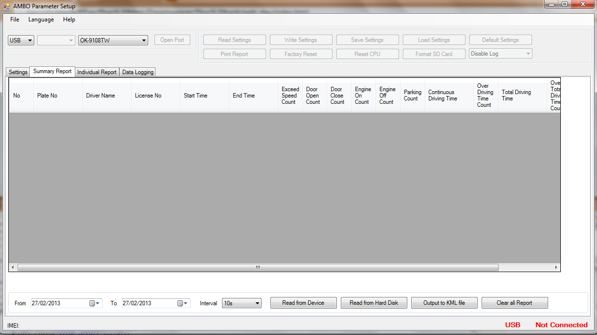

 | Tab này cho phép người dùng đọc các dữ liệu:
 | 1. Thời gian khởi hành.
 | 2. Thời gian kết thúc.
 | 3. Số lần quá tốc độ.
 | 4. Số lần mở cửa.
 | 5. Số lần đóng cửa.
 | 6. Số lần mở máy.
 | 7. Số lần tắt máy.
 | 8. Số lần dừng/đỗ xe.
 | 9. Thời gian lái xe liên tục.
 | 10. Số lỗi vi phạm vượt quá thời gian lái xe liên tục.
 | 11. Tổng thời gian lái xe trong ngày.
 | 12. Số lỗi vi phạm vượt quá tổng thời gian lái xe trong ngày.
 | 13.Quãng đường đi được

No | Parameter | Descriptions
1 |  | Thời gian đọc dữ liệu từ thiết bị ( hoặc từ máy tính).
2 |  | Khoảng cách giữa 2 thời điểm để
3 |  | Đọc dữ liệu từ thiết bị
4 |  | Đọc dữ liệu từ máy tính
5 |  | Xuất dữ liệu ra dưới dạng file KML (Định dạng file đọc với google map)
6 |  | Xóa tất cả các báo cáo

Individual report
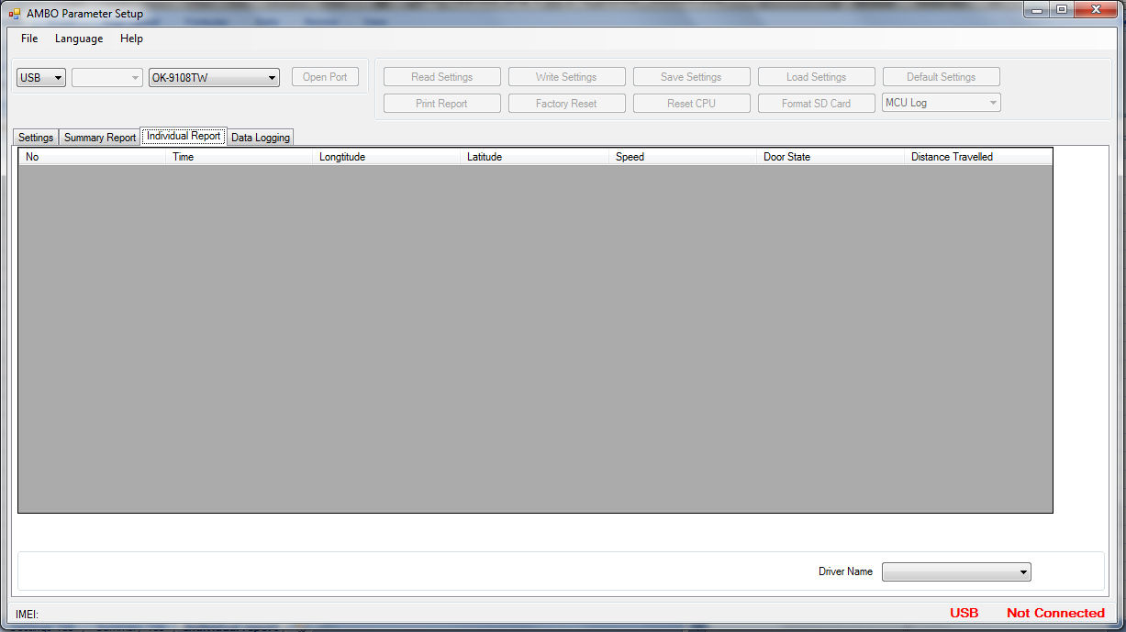

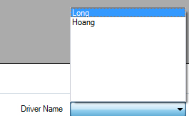

Tab Individual Report đọc các báo cáo chi tiết đối với từng lái xe theo thời gian đã được chọn ở tab Summary report

Data logging
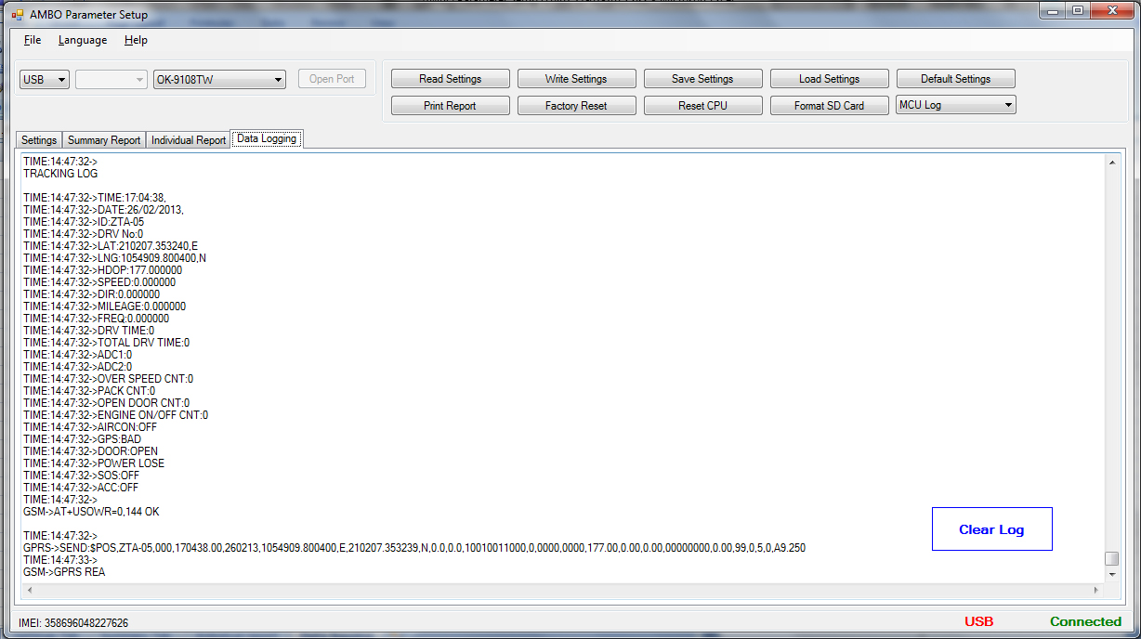

Tab này cho phép người dùng có thể xem được trạng thái của MCU, chip GPS,GSM từ đó có thể debug được các lỗi của thiết bị.

 | Disable Log: Tắt data logging
 | GPS Log : Hiển thị log từ chip GPS
 | GSM log : Hiển thị log từ chip GSM
 | MCU Log : Hiển thị log từ MCU
 | Enable All Log: Cho phép hiển thị Log

